Sheet1
 | product name | specification and technics | usage | shapes | Use-case examples
1 | position tracking sensor | Tracking gadgets for antitheft. Real time position tracking based on LoRa™ tech and applicable to track missing children | Vehicles, bicycles, parcels, and pets | 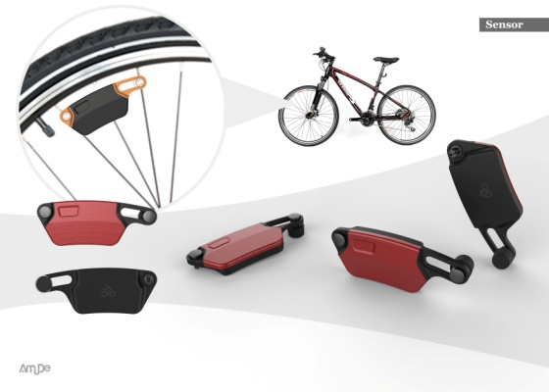
2 | smart magnetic sensors | Checking cracks of buildings and measurement of distances | Structural cracks | 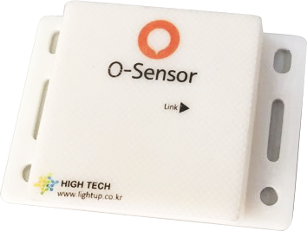 | 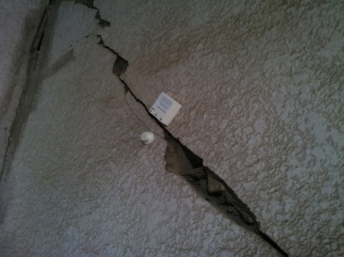
3 | smart sticker sensors | Patented stickers attached on bolts of bridges, railroads, buildings, they send out alarms on the basis of preset threshold values to a monitoring app | Listed/condemped buildings | 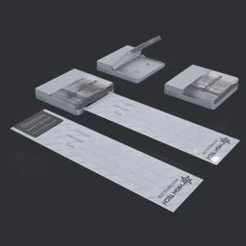
4 | Sensors | Vibration sensors, crack discrepancy, temp/humid environmental sensors and angle sensors | Cultural, construction, and safe management sites | Images from img/future-making/2019_products/sensors | Images from img/future-making/2019_products/sensors
5 | LED lanterns for camping | O-LAMP Series : outdoor lantern Technology : ZeroBugs LED Lamp Patent insect repellant LED unit | Recreational, outdoor use | 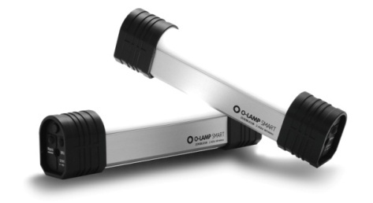 | 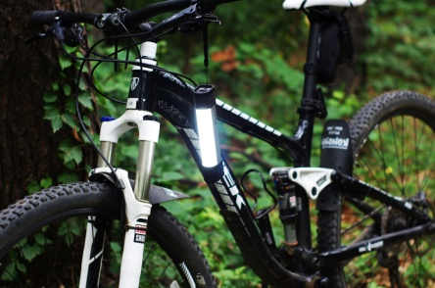
6 | Etc | IoT Moducles | Gateway modules | 